1.1
voltar à página inicial |  |  |  | 1 - MENUS DE NAVEGAÇÃO
 | S | N | NA
 | x |  |  | 1.1 O menu de navegação deve estar estruturado como uma lista de opções
 |  |  |  | Para que possa ser bem interpretado por tecnologias de apoio, os menus e submenus devem estar estruturados com elementos nativos, do tipo <ul>, ou com a semântica e o estado dos elementos identificados com técnicas em ARIA.

 | Listagem de evidências

 | https://www.cm-caminha.pt/pages/1480

 | Existe em todas as paginas do site

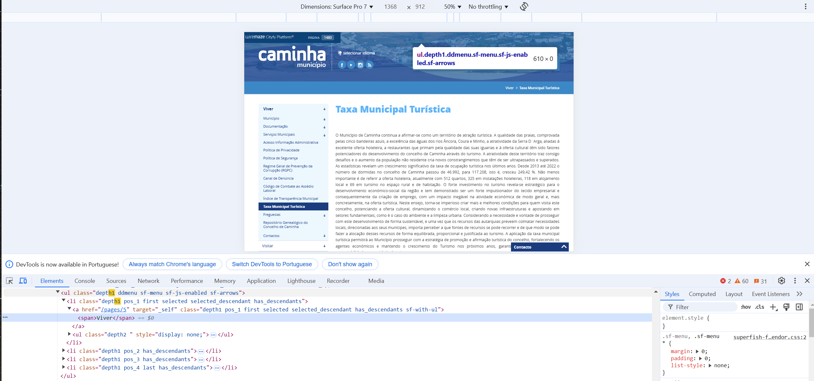

2.1
voltar à página inicial |  |  |  | 2 - TÍTULOS E SUBTÍTULOS
 | S | N | NA
 | x |  |  | 2.1 Existe um título <h1> marcado na página
 |  |  |  | O título principal de cada página, que sumariza o seu conteúdo, deve ser identificado como o primeiro nível dos títulos (h1). Não deverá ser utilizado mais do que um <h1> por página.

 | Listagem de evidências

 | https://www.cm-caminha.pt/pages/1480

 | existe em todas as páginas do site
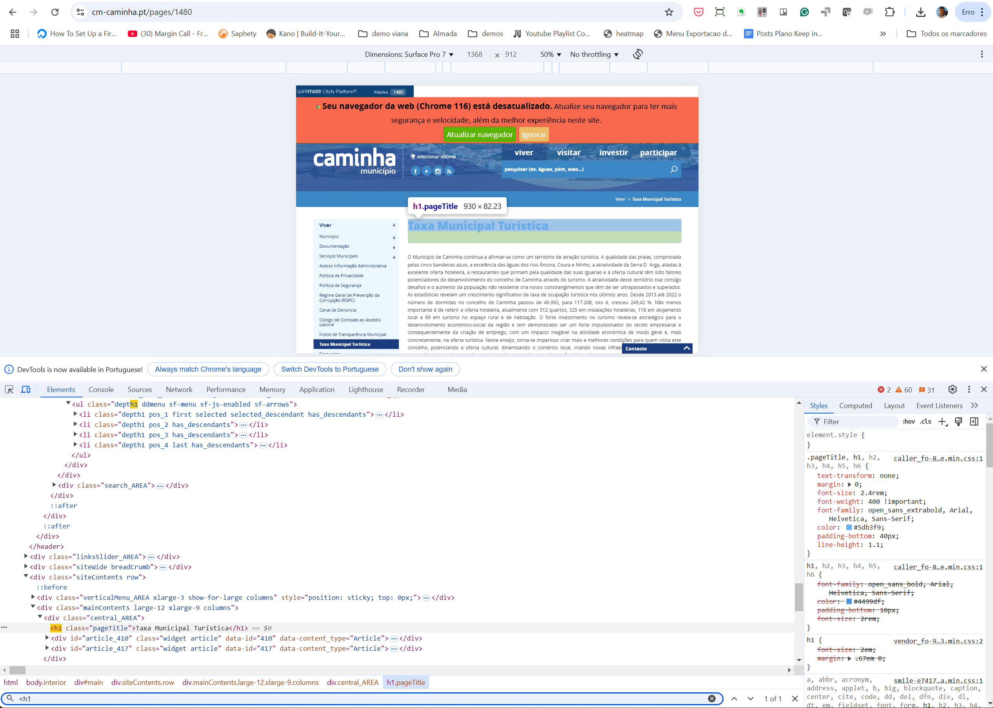

4.1
voltar à página inicial |  |  |  | 4 - ESTRUTURA DA INFORMAÇÃO
 | S | N | NA
 | x |  |  | 4.1 Ao clicar com o rato na etiqueta, o cursor surge no respetivo campo de edição
 |  |  |  | De forma a tornar a seleção de campos pequenos mais fácil, a legenda deverá estar associada ao campo respetivo com o elemento <label>, pois desta forma aumenta-se a sua área clicável. Para os utilizadores de leitores de ecrã (pessoas cegas) a associação da etiqueta ao campo de edição é também fundamental.

 | Listagem de evidências

 | evidência retirada da 1º pagina

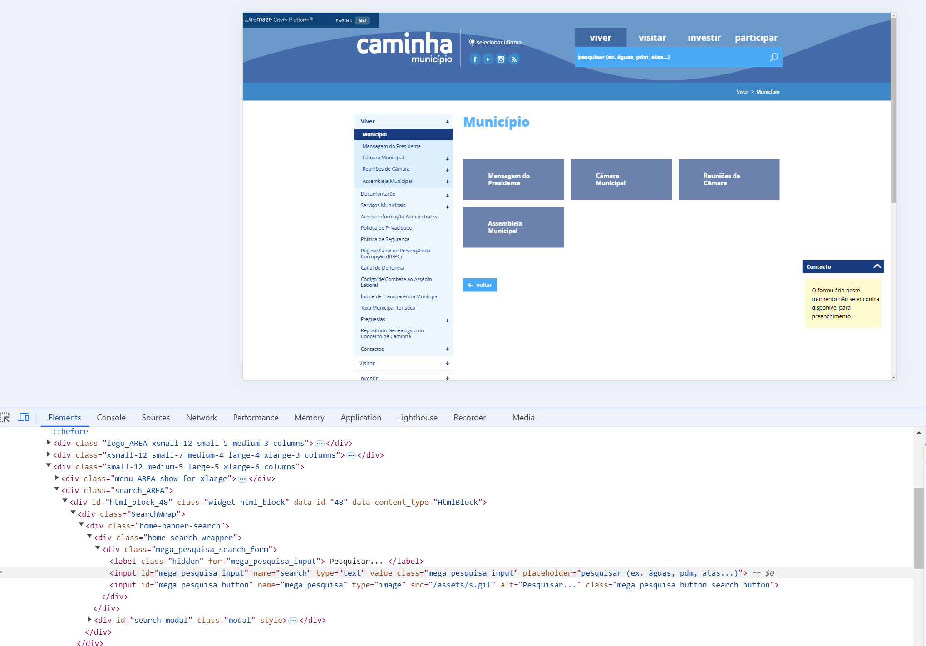

5.1
voltar à página inicial |  |  |  | 5 - GRÁFICOS E IMAGENS-LINK
 | S | N | NA
 |  | x |  | 5.1 A imagem ou gráfico tem um equivalente alternativo em texto curto e correto
 |  |  |  | As imagens não decorativas deverão ter uma descrição breve associada, nomeadamente através do uso do atributo <ALT>. Esta legenda deve descrever fielmente o propósito da imagem no contexto em que se encontra.

 | Listagem de evidências

 | Existe a tecnologia como pode ser observado na imagem obtida na homepage abaixo. Mas não existe um correto preenchimento

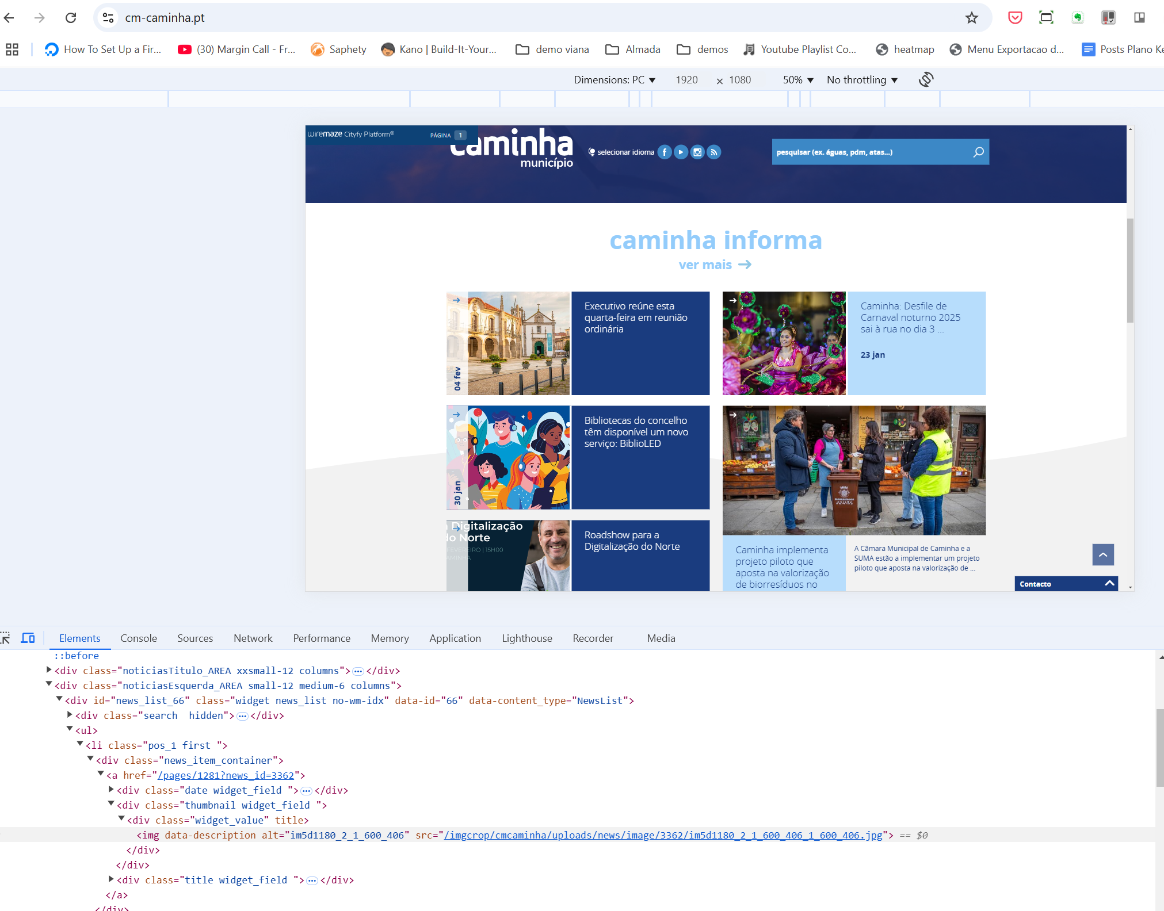

5.3
voltar à página inicial |  |  |  | 5 - GRÁFICOS E IMAGENS-LINK
 | S | N | NA
 | x |  |  | 5.3 As imagens-link têm um equivalente alternativo correto
 |  |  |  | As hiperligações compostas apenas por uma imagem obrigam que esta tenha um equivalente alternativo em texto que represente fielmente o destino da hiperligação.

 | Listagem de evidências

 | Obtido na homepage
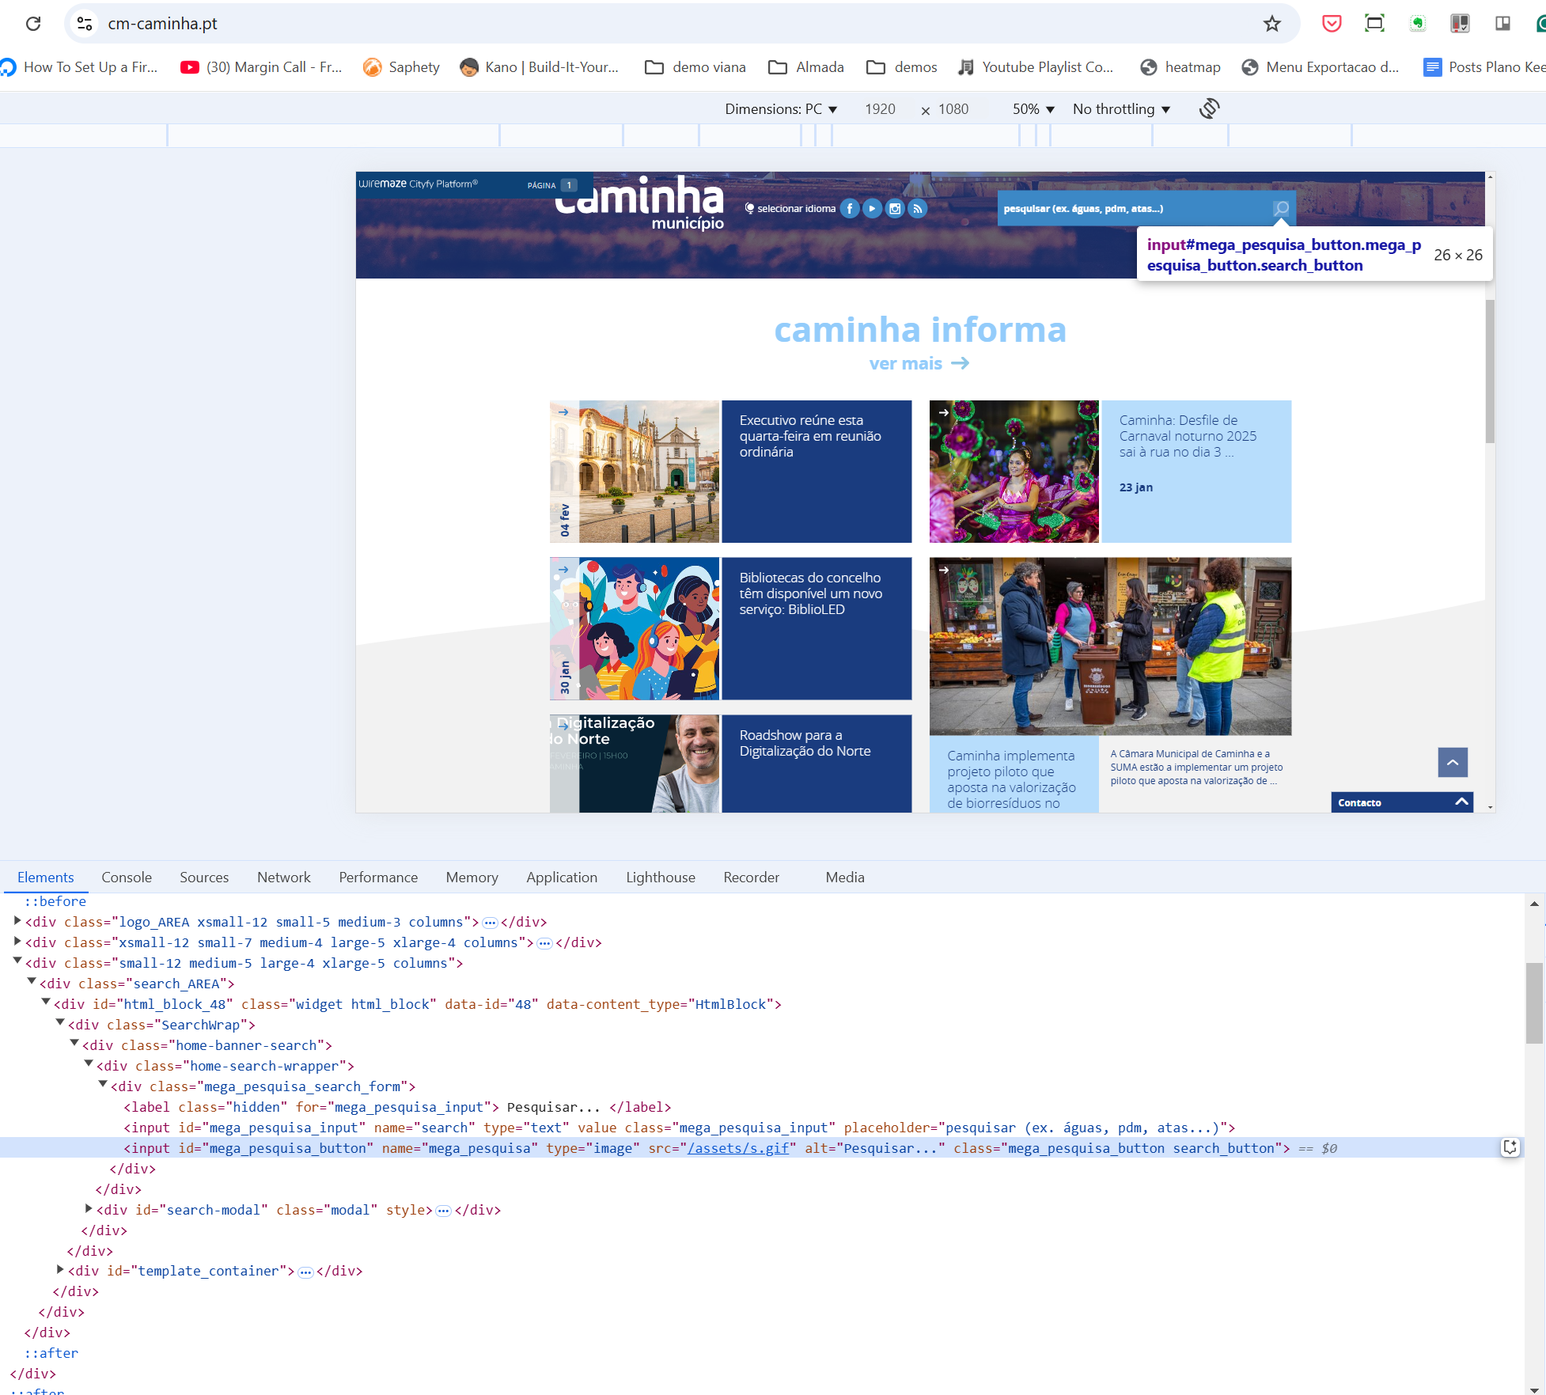

7.1
voltar à página inicial |  |  |  | 7 - PLAYERS
 | S | N | NA
 | x |  |  | 7.1 Deve ser possível ativar os botões de controlo do leitor quer com o rato quer com o teclado
 |  |  |  | Os leitores de multimédia não devem iniciar automaticamente a reprodução dos elementos e têm de ser operáveis usando apenas um rato ou usando apenas um teclado.

 | Listagem de evidências

 | O backoffice utilizado permite inserção automática e facilitada através de um link de vídeo youtube, pelo que utiliza o mesmo player dessa plataforma a qual foi testada e confirmada a possibilidade de ativação dos botões de controlo com rato ou teclado.

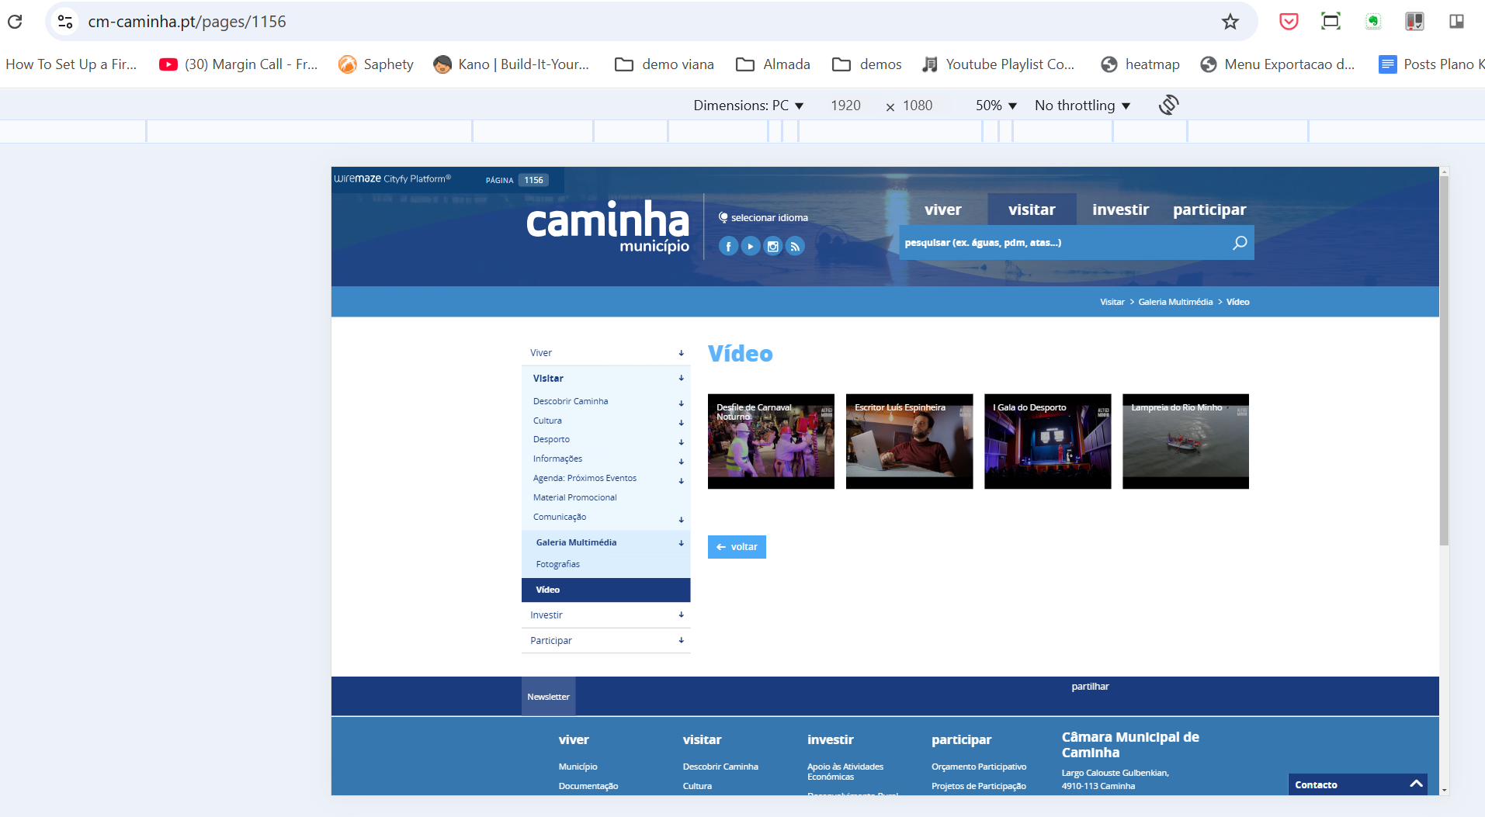

8.1
voltar à página inicial |  |  |  | 8 - ESTRUTURA DA PÁGINA
 | S | N | NA
 | x |  |  | 8.1 Quando se retira a CSS, todos os elementos HTML devem alinhar à esquerda
 |  |  |  | Quando se desativam todos os estilos visuais, o conteúdo da página é apresentado alinhado à esquerda e apresenta-se de forma linear.

 | Listagem de evidências
 | https://www.cm-caminha.pt/pages/1156
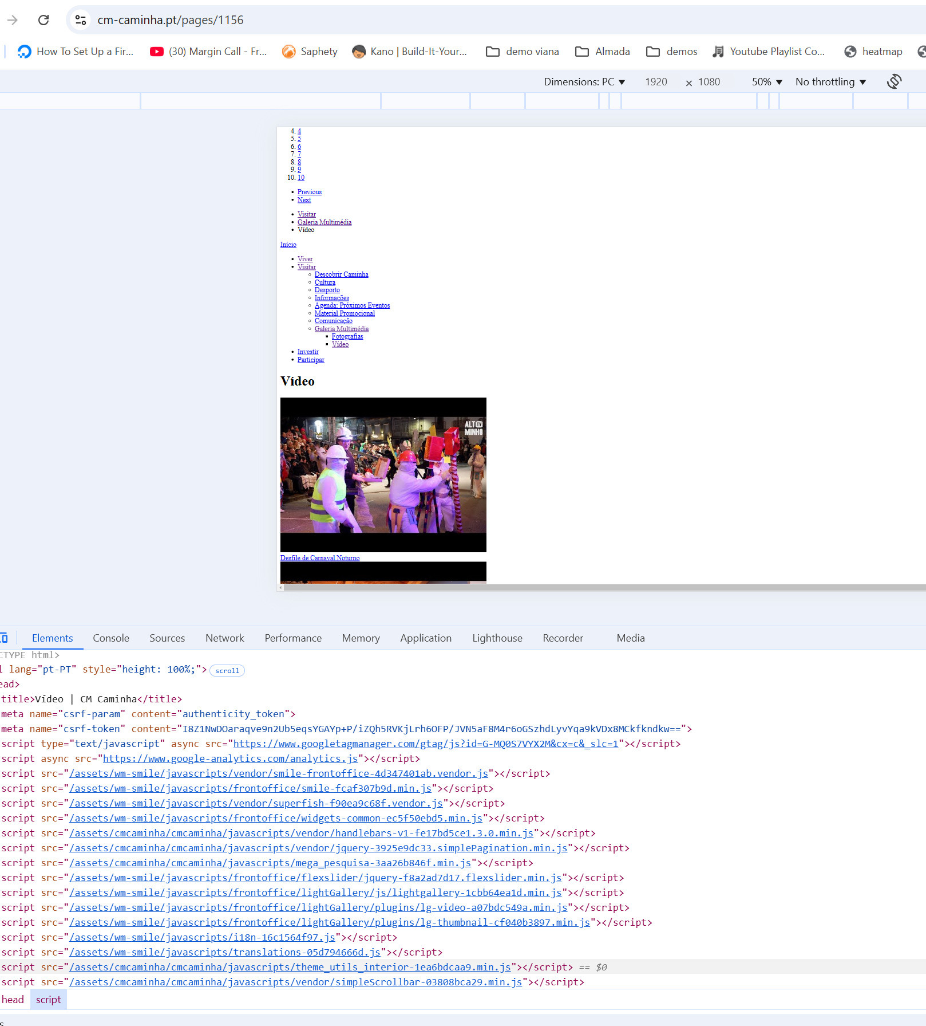

8.3
voltar à página inicial |  |  |  | 8 - ESTRUTURA DA PÁGINA
 | S | N | NA
 | x |  |  | 8.3 Quando se retira a CSS, deve ser possível reconhecer a semântica dos diversos elementos
 |  |  |  | Os elementos que estruturam o conteúdo devem estar semanticamente bem estruturados, usando os elementos de HTML apropriados a cada tipo de conteúdo, como títulos, parágrafos, listas, ...

 | Listagem de evidências

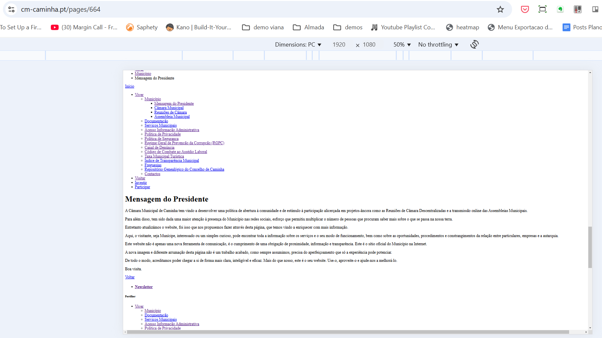

8.5
voltar à página inicial |  |  |  | 8 - ESTRUTURA DA PÁGINA
 | S | N | NA
 | x |  |  | 8.5 A maquetização da página é feita sem recorrer ao elemento <table>
 |  |  |  | A estrutura de composição gráfica da página não é feita recorrendo a elementos de tabela mas sim a uma maior diversidade de elementos semânticos (por ex., <main>) e genéricos (por ex., <div>), que permitem a recomposição visual para diferentes tipos e dimensões de ecrã.

 | Listagem de evidências
 | view-source:https://www.cm-caminha.pt/

